Rechenblatt
Förderprogramm "Wärmeschutz im Wohngebäudebestand"
Berechnung der förderfähigen Flächen
Gebäude (Straße, Nummer)
Maßnahme | A4
Blattschutz aufheben siehe Info in Beschreibung
Brutto-Dämmfläche
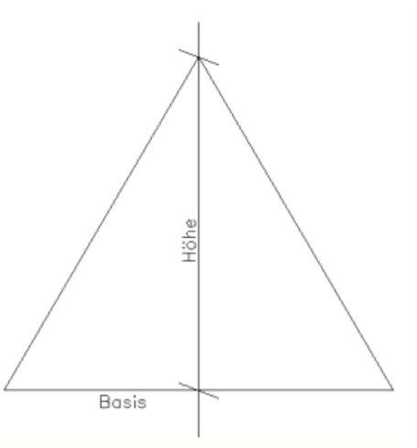
Bezeichnung/ Positionsnummer | Anzahl gleicher Flächen | m | m | m² | Gleichs. o. rechte. Dreieck?
 |  |  |  | 0.00
 |  |  |  | 0.00
 |  |  |  | 0.00
 |  |  |  | 0.00
 |  |  |  | 0.00
 |  |  |  | 0.00
 |  |  |  | 0.00
 |  |  |  | 0.00
 |  |  |  | 0.00 | kopierfähig
 |  |  |  | 0.00 | kopierfähig
 |  |  | Summe | 0.00 m²

Öffnungen, die größer als 1 m² sind, sowie nicht zu dämmende Anbauten, sonstige Abzüge
Bezeichnung/ Positionsnummer | Anzahl gleicher Flächen | m | m | m² | Gleichs. o. rechte. Dreieck?
 |  |  |  | 0.00
 |  |  |  | 0.00
 |  |  |  | 0.00
 |  |  |  | 0.00
 |  |  |  | 0.00
 |  |  |  | 0.00
 |  |  |  | 0.00
 |  |  |  | 0.00 | kopierfähig
 |  |  |  | 0.00 | kopierfähig
 |  |  | Summe | 0.00 m²

Förderfähige Fläche |  |  |  | 0.00 m²

Rechnung angefertigt am |  | von

Bemerkungen:

Skizze Wand
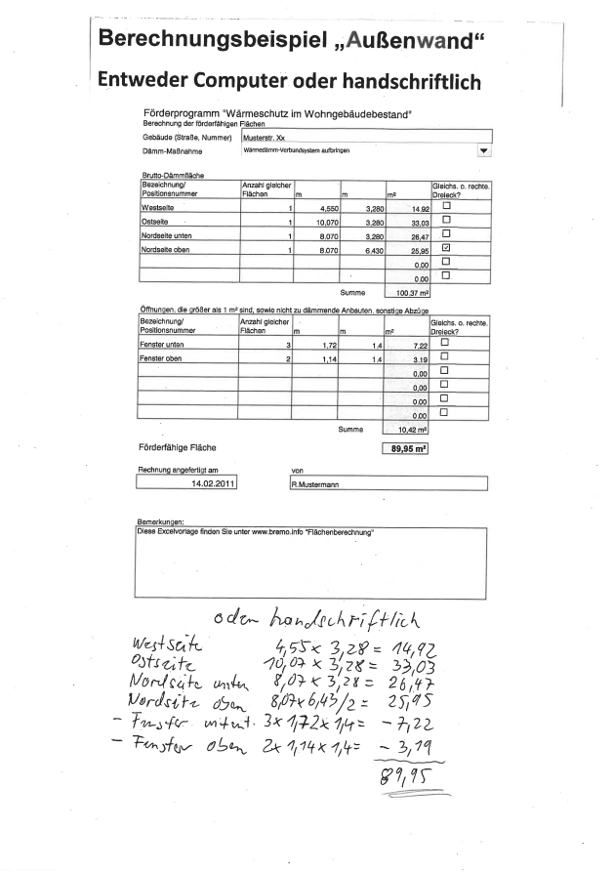
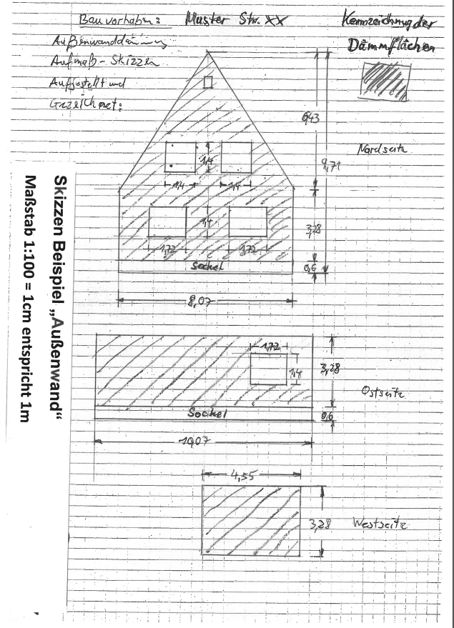
Hinweis: Die Darstellung als Skizze ist nur Beispielhaft. Wichtig sind nachvollziebare Maßangaben. Es dürfen/können auch Originalzeichnungen oder Fotos mit Maßangaben eingereicht werden.

Skizze Dach
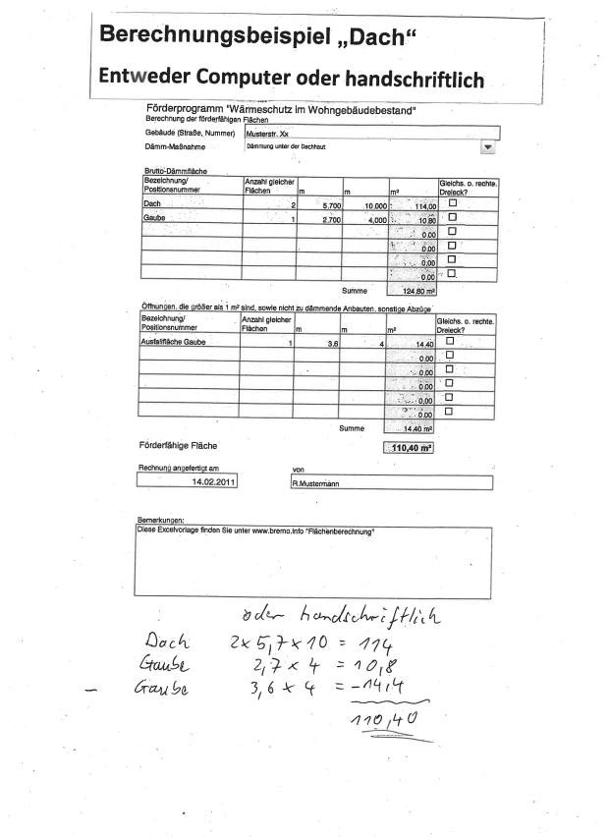
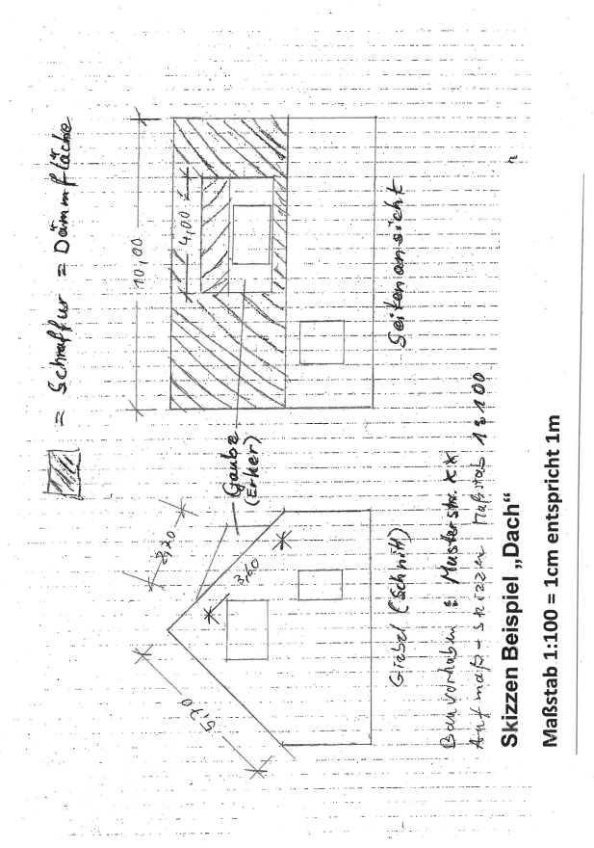
Hinweis: Die Darstellung als Skizze ist nur Beispielhaft. Wichtig sind nachvollziebare Maßangaben. Es dürfen/können auch Originalzeichnungen oder Fotos mit Maßangaben eingereicht werden.

